Ejercicio
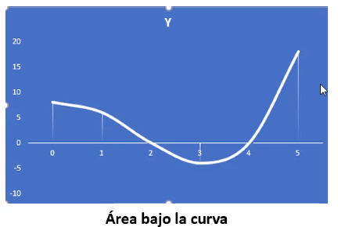
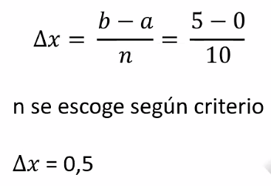

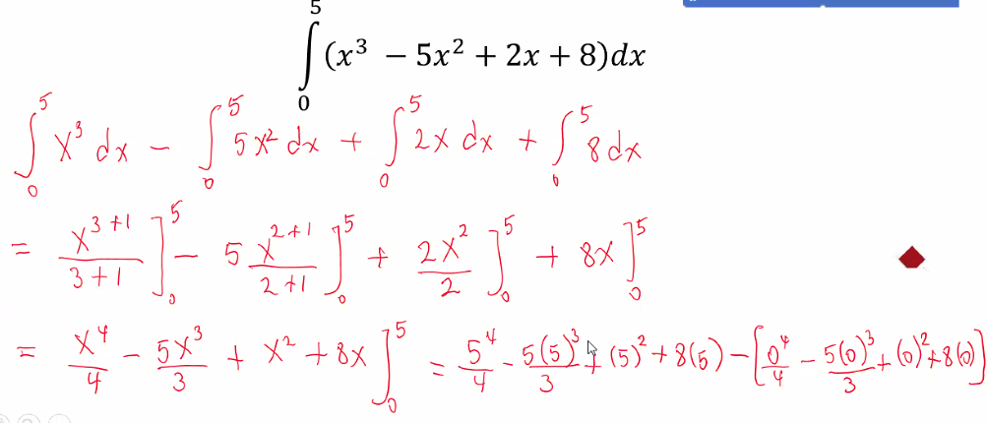
 |  |  | a = punto inicial de la integral |  |  | F(x0= funcion en el punto inicial
 |  |  | b= punto final de la integral |  |  | F(xn) funcion en el punto final

a | b | n | ∆x | n | xi | F(xi) | F(x0) | F(Xn) | ∑ n=1 --> n-1 | A | Valor Integrando (A) | Ea
0 | 5 | 10 | 0.5 | 0 | 0 | 8 | 8 | 18 | 13.875 | 13.4375 | 12.91666667 | 4.0322580377
 |  |  |  | 1 | 0.5 | 7.875
 |  |  |  | 2 | 1 | 6
 |  |  |  | 3 | 1.5 | 3.125
 |  |  |  | 4 | 2 | 0
 |  |  |  | 5 | 2.5 | -2.625
 |  |  |  | 6 | 3 | -4
 |  |  |  | 7 | 3.5 | -3.375
 |  |  |  | 8 | 4 | 0
 |  |  |  | 9 | 4.5 | 6.875
 |  |  |  | 10 | 5 | 18

a | b | n | ∆x | n | xi | F(xi) | F(x0) | F(Xn) | ∑ n=1 --> n-1 | A | Valor Integrando (A) | Ea
0 | 5 | 20 | 0.25 | 0 | 0 | 8 | 8 | 18 | 39.1875 | 13.046875 | 12.91666667 | 1.0080644901
 |  |  |  | 1 | 0.25 | 8.203125
 |  |  |  | 2 | 0.5 | 7.875
 |  |  |  | 3 | 0.75 | 7.109375
 |  |  |  | 4 | 1 | 6
 |  |  |  | 5 | 1.25 | 4.640625
 |  |  |  | 6 | 1.5 | 3.125
 |  |  |  | 7 | 1.75 | 1.546875
 |  |  |  | 8 | 2 | 0
 |  |  |  | 9 | 2.25 | -1.421875
 |  |  |  | 10 | 2.5 | -2.625
 |  |  |  | 11 | 2.75 | -3.515625
 |  |  |  | 12 | 3 | -4
 |  |  |  | 13 | 3.25 | -3.984375
 |  |  |  | 14 | 3.5 | -3.375
 |  |  |  | 15 | 3.75 | -2.078125
 |  |  |  | 16 | 4 | 0
 |  |  |  | 17 | 4.25 | 2.953125
 |  |  |  | 18 | 4.5 | 6.875
 |  |  |  | 19 | 4.75 | 11.859375
 |  |  |  | 20 | 5 | 18

Ejercicio 3
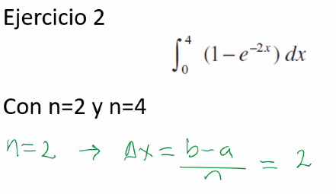

a = punto inicial de la integral |  |  |  | F(x0= funcion en el punto inicial
b= punto final de la integral |  |  |  | F(xn) funcion en el punto final

a | b | n | ∆x | n | xi | F(xi) | F(x0) | F(Xn) | ∑ n=1 --> n-1 | A | Valor Integrando (A) | Ea
0 | 4 | 2 | 2 | 0 | 0 | 0 | 0 | 0.99966453737 | 0.98168436111 | 2.9630332596 |  | #DIV/0!
 |  |  |  | 1 | 2 | 0.98168436111
 |  |  |  | 2 | 4 | 0.99966453737

a | b | n | ∆x | n | xi | F(xi) | F(x0) | F(Xn) | ∑ n=1 --> n-1 | A | Valor Integrando (A) | Ea
0 | 4 | 4 | 1 | 0 | 0 | 0 | 0 | 0.99966453737 | 2.8438703257 | 3.3437025944 |  | #DIV/0!
 |  |  |  | 1 | 1 | 0.86466471676
 |  |  |  | 2 | 2 | 0.98168436111
 |  |  |  | 3 | 3 | 0.99752124782
 |  |  |  | 4 | 4 | 0.99966453737

Ejercicio 4
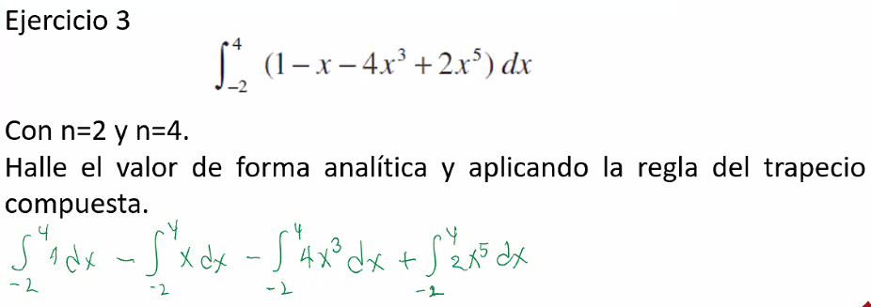

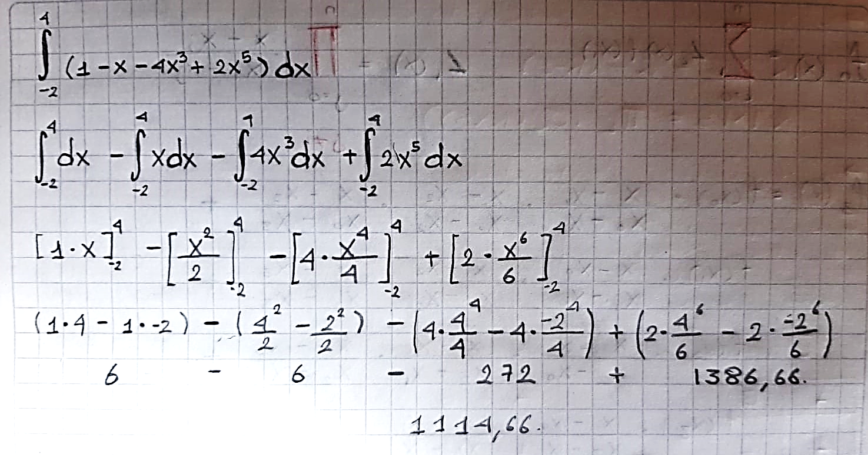
a = punto inicial de la integral |  |  |  | F(x0= funcion en el punto inicial
b= punto final de la integral |  |  |  | F(xn) funcion en el punto final

a | b | n | ∆x | n | xi | F(xi) | F(x0) | F(Xn) | ∑ n=1 --> n-1 | A | Valor Integrando (A) | Ea
-2 | 4 | 2 | 3 | 0 | -2 | -29 | -29 | 1789 | -2 | 2634 | 1114.66 | 136.30524106
 |  |  |  | 1 | 1 | -2
 |  |  |  | 2 | 4 | 1789

a | b | n | ∆x | n | xi | F(xi) | F(x0) | F(Xn) | ∑ n=1 --> n-1 | A | Valor Integrando (A) | Ea
-2 | 4 | 4 | 1.5 | 0 | -2 | -29 | -29 | 1789 | 131.25 | 1516.875 | 1114.66 | 36.084097393
 |  |  |  | 1 | -0.5 | 1.9375
 |  |  |  | 2 | 1 | -2
 |  |  |  | 3 | 2.5 | 131.3125
 |  |  |  | 4 | 4 | 1789

